ศท.บ.1
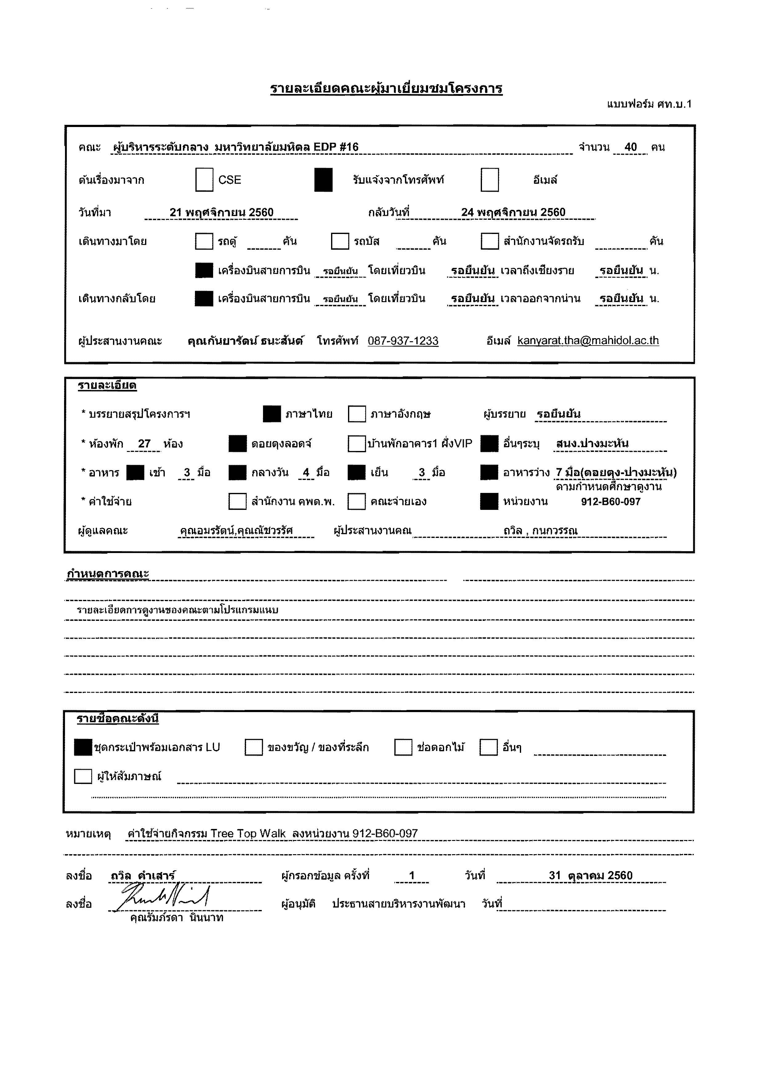

กำหนดการ
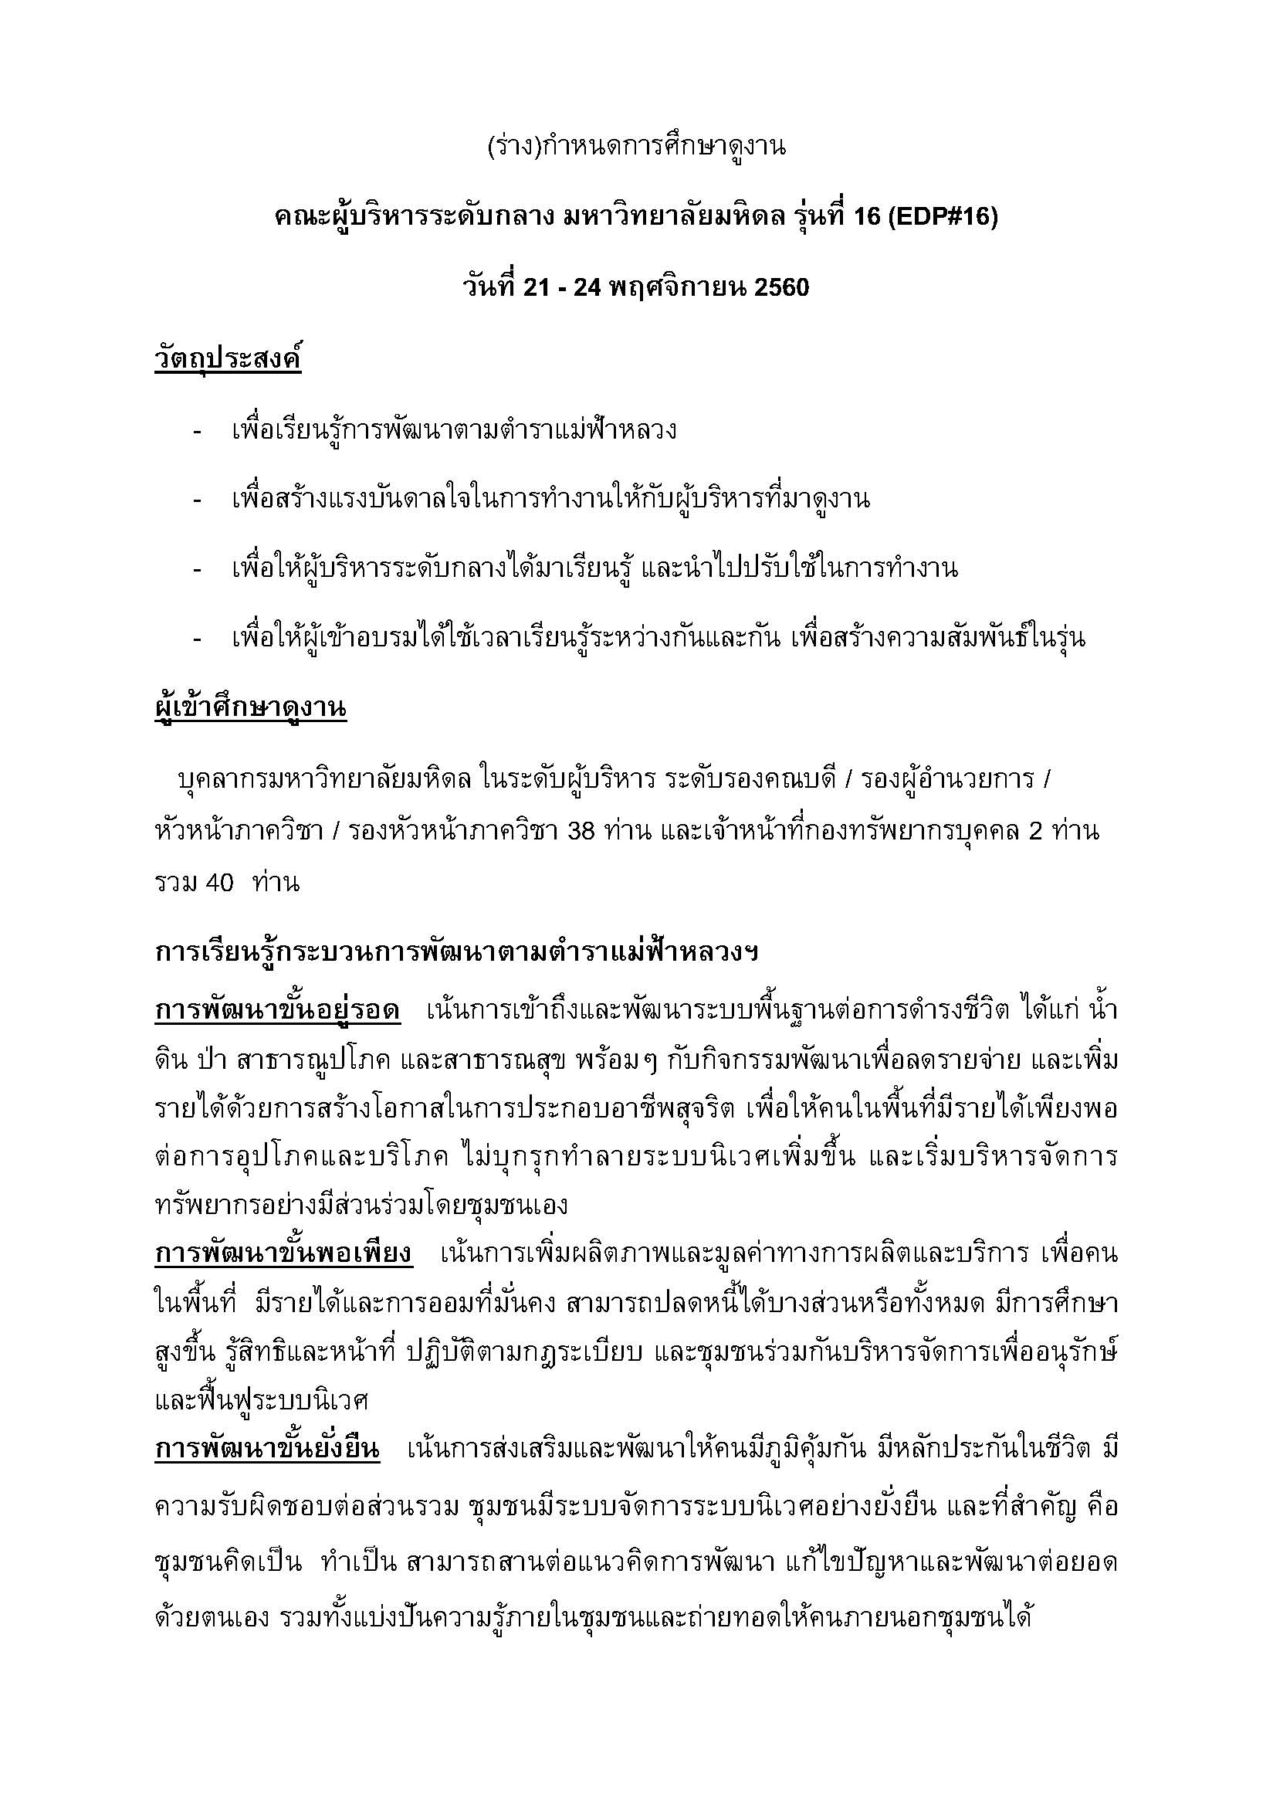

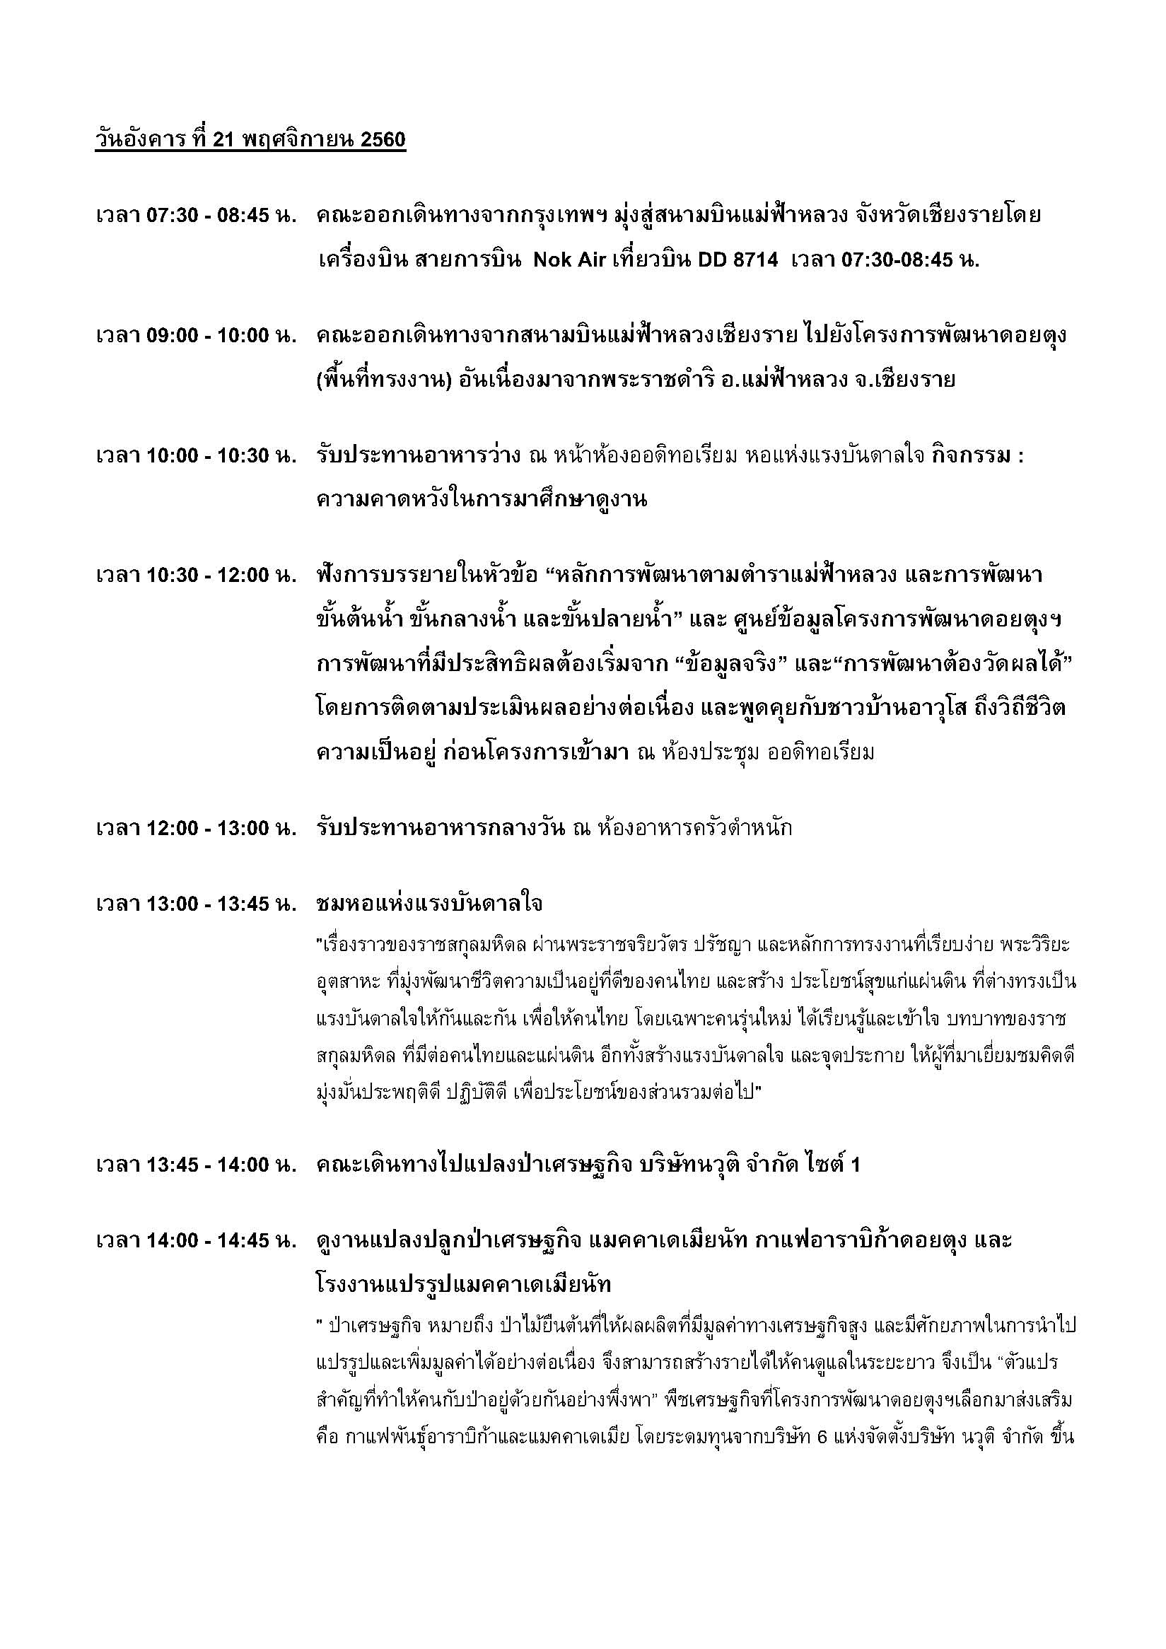

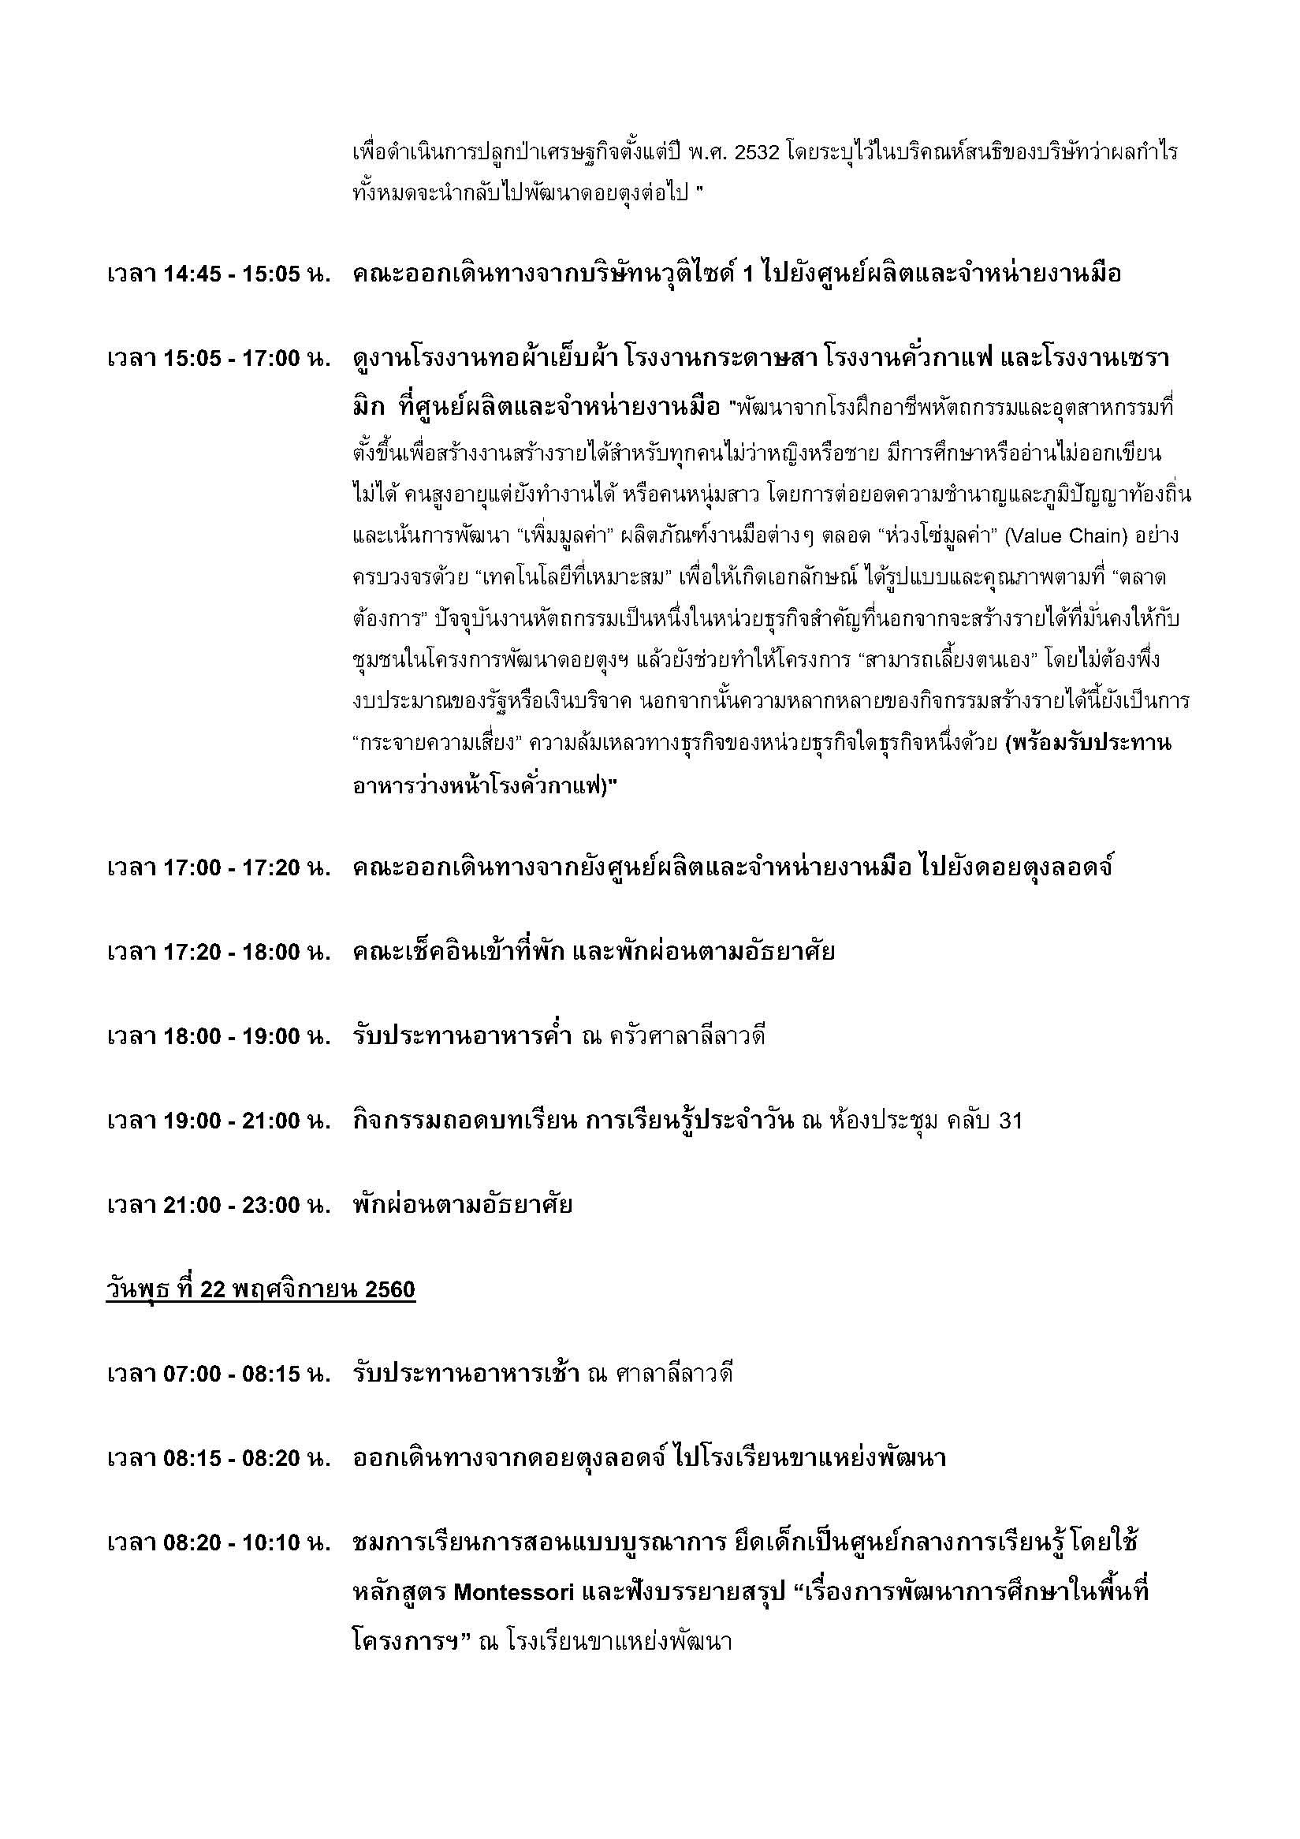

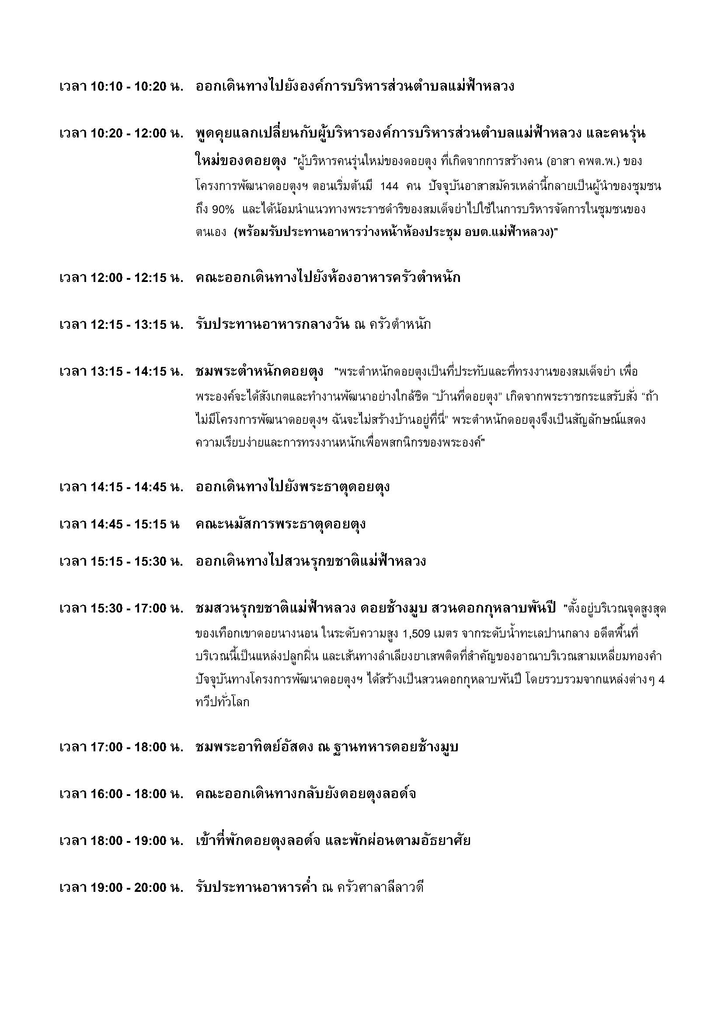

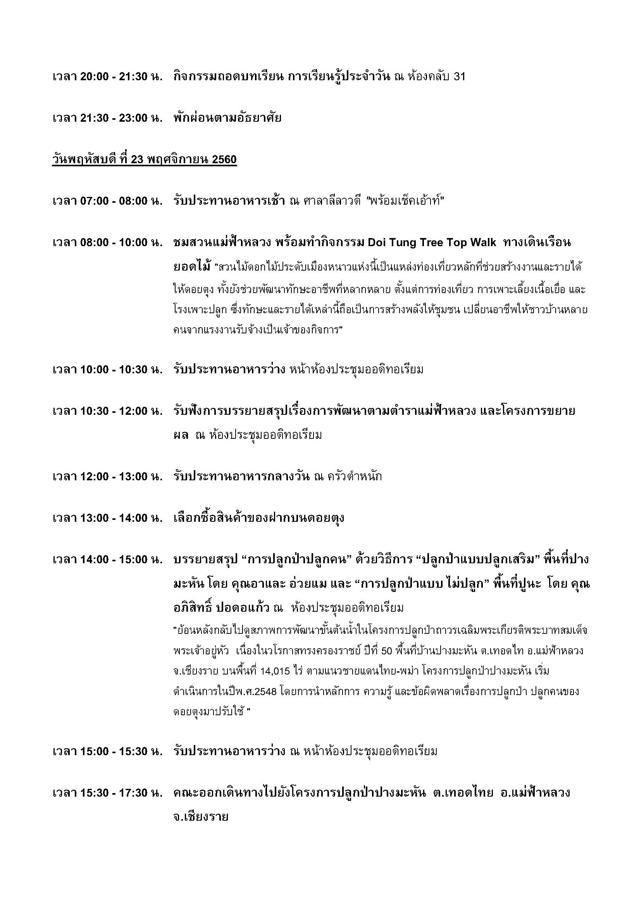

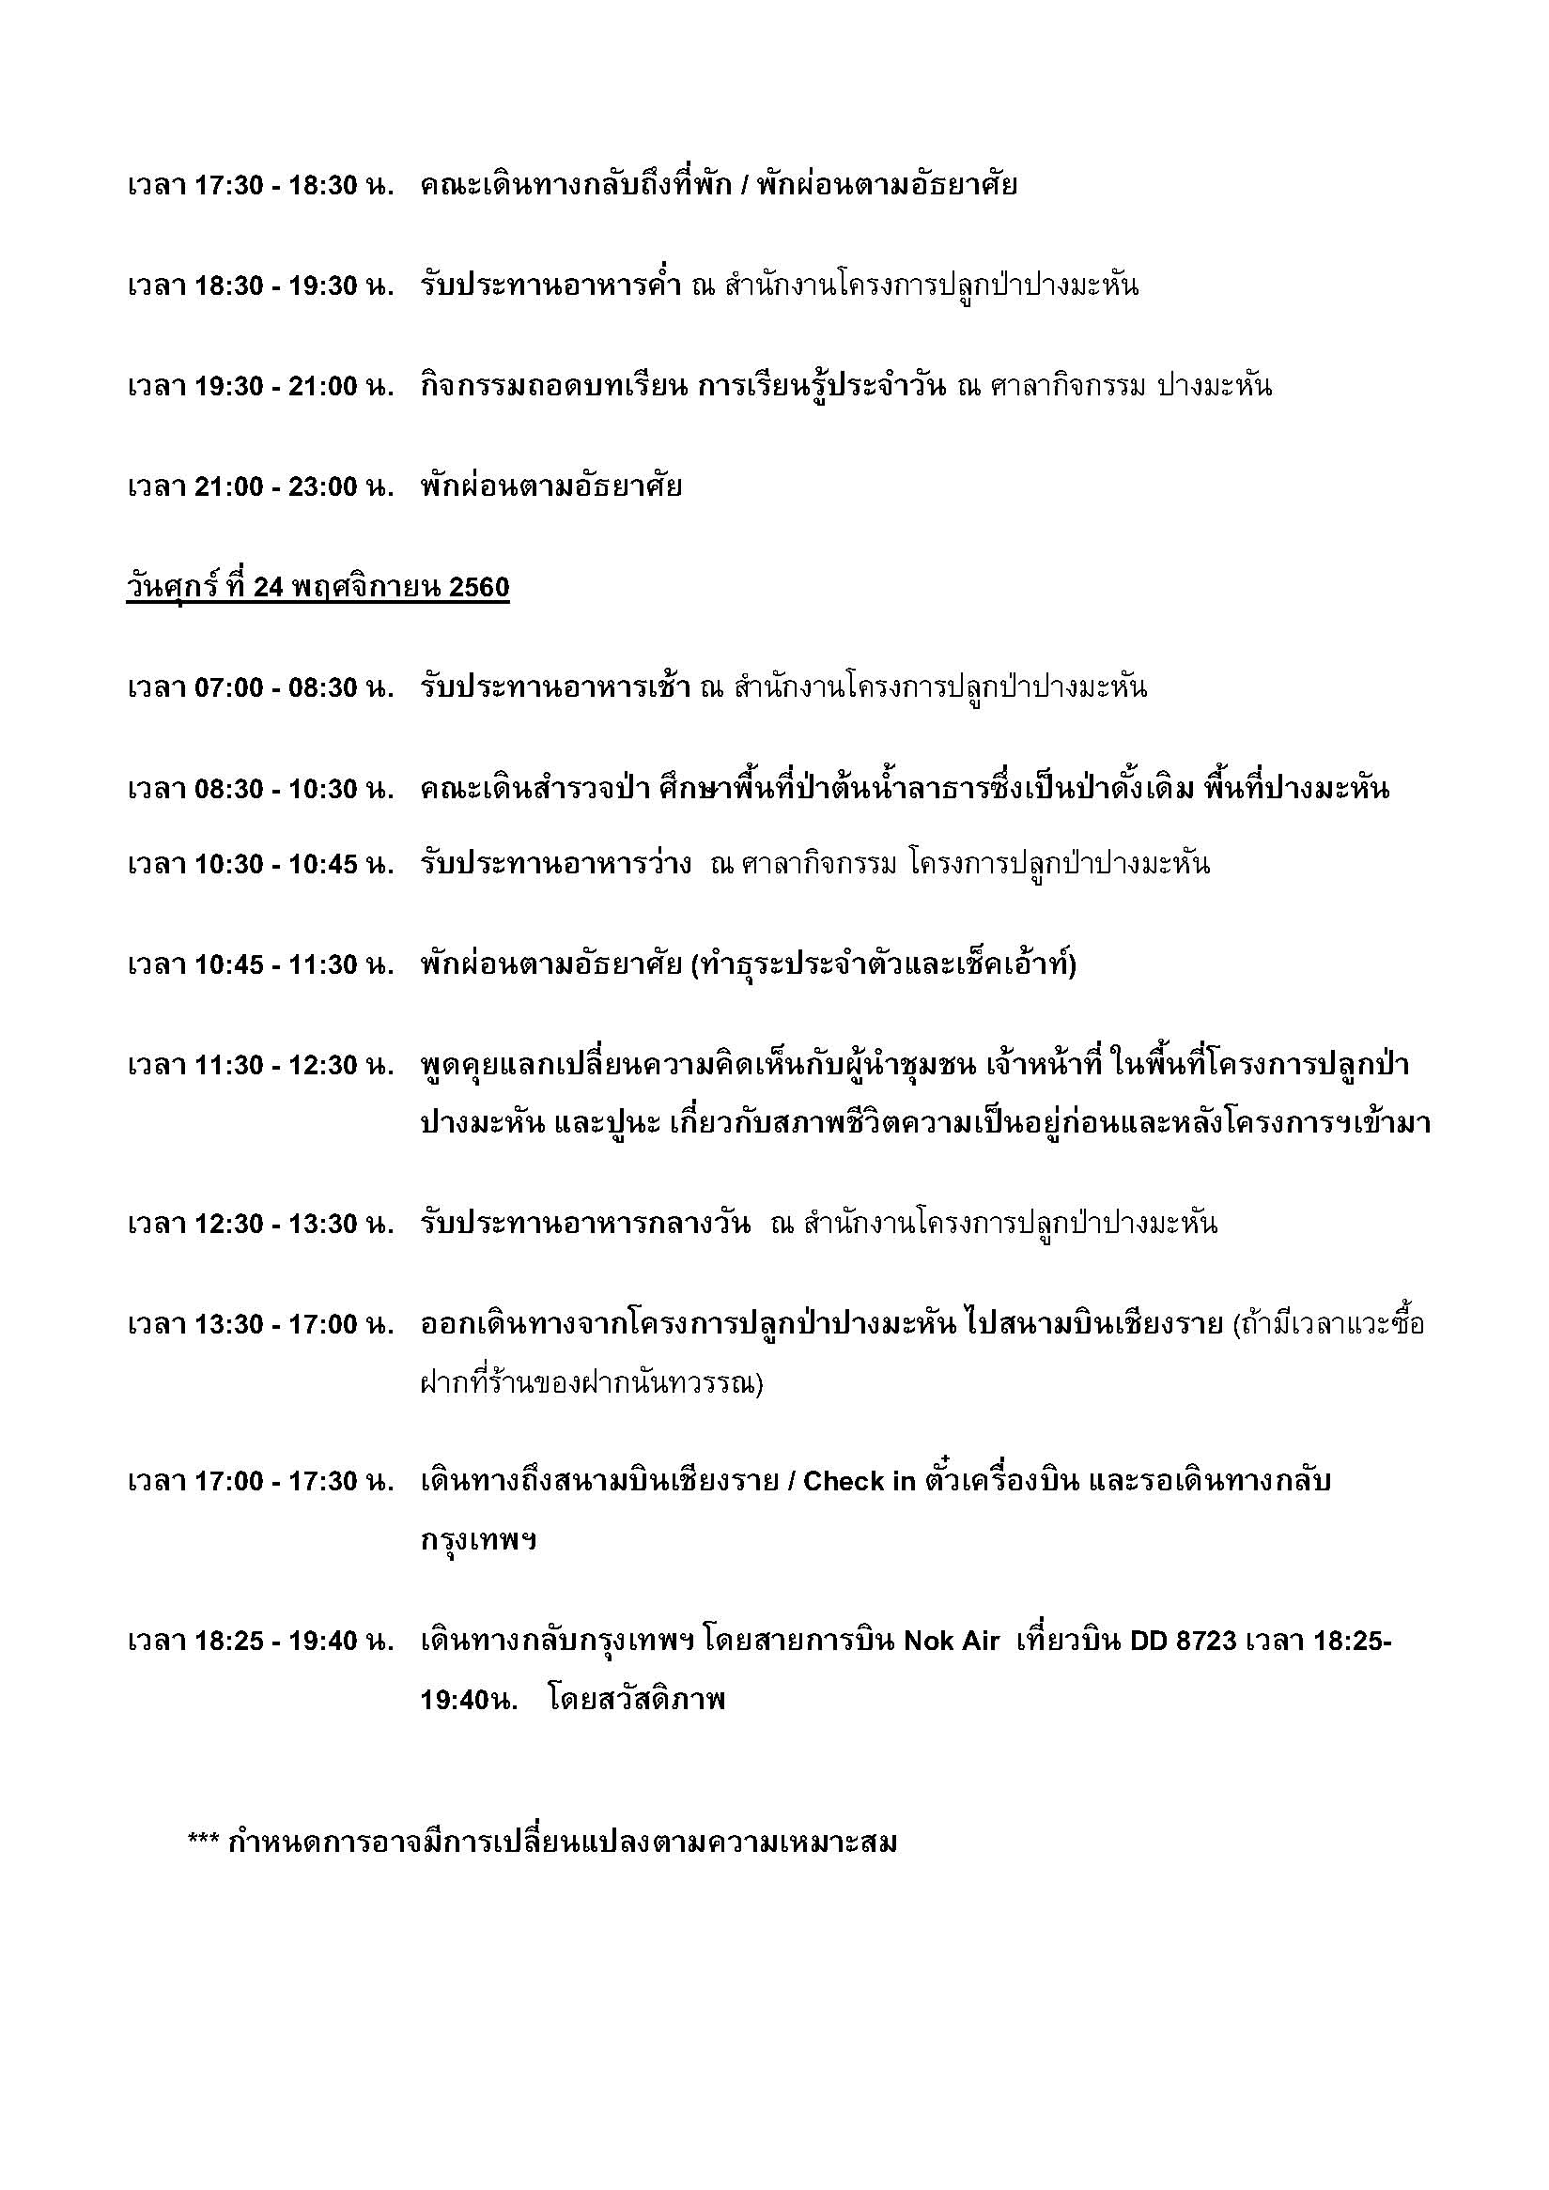

ชื่อคณะ
รายชื่อผู้เข้าอบรมโครงการพัฒนานักบริหารระดับกลาง มหาวิทยาลัยมหิดล รุ่นที่ 16
Mahidol University Executive Development Program # 16 (MU-EDP#16)
ลำดับ | รูปคณะ | คำนำหน้า | ชื่อ | นามสกุล | ตำแหน่ง | ตำแหน่งทางบริหาร (ถ้ามี) | ส่วนงาน | ภาควิชา/หน่วยงาน | อายุ
1 |  | นาง | จุฬารักษ์ | เครือจันทร์ | นักวิชาการศึกษา | หัวหน้างานพัฒนานักศึกษา | สำนักงานอธิการบดี | กองกิจการนักศึกษา งานพัฒนานักศึกษา | 43 ปี 6 เดือน
2 | 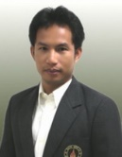 | นาย | อวยชัย | อิสรวิริยะสกุล | นิติกร (ผู้ชำนาญการ) | รองผู้อำนวยการกองกฎหมาย | สำนักงานอธิการบดี | กองกฎหมาย งานสัญญาและคดี | 45 ปี 0 เดือน
3 |  | น.ส. | รุ่งอรุณ | จงถาวรวิทยา | นักวิชาการเงินและบัญชี (ชำนาญการ) | หัวหน้างานบริหารงบประมาณ | สำนักงานอธิการบดี | กองคลัง งานบริหารงบประมาณ | 55 ปี 6 เดือน
4 |  | นาย | ปิยชน | โพธารมย์ | นักทรัพยากรบุคคล (ผู้ชำนาญการ) | หัวหน้างานบริหารทรัพยากรบุคคล | สำนักงานอธิการบดี | กองทรัพยากรบุคคล งานบริหารทรัพยากรบุคคล | 49 ปี 10 เดือน
5 | 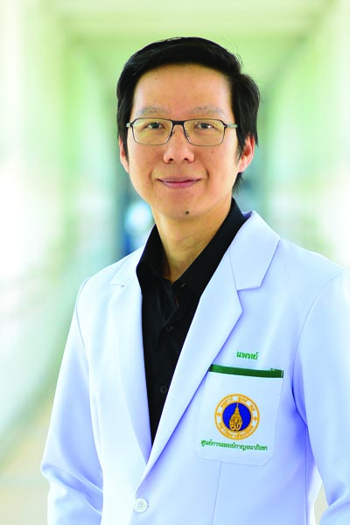 | นพ. | ตะวัน | อินทิยนราวุธ | แพทย์ | ผู้ช่วยผู้อำนวยการศูนย์การแพทย์กาญจนาภิเษก | ศูนย์การแพทย์กาญจนาภิเษก | - | 38 ปี 1 เดือน
6 | 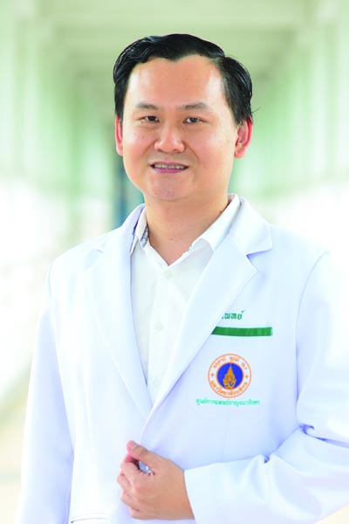 | นพ. | สมภพ | สูอำพัน | แพทย์ | - | ศูนย์การแพทย์กาญจนาภิเษก | ฝ่ายการแพทย์ทางเลือก | 39 ปี 9 เดือน
7 | 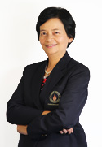 | นาง | มาลินี | แตงเหลือง | นักวิชาการเงินและบัญชี (ผู้ชำนาญการ) | หัวหน้าสำนักงานผู้อำนวยการ | ศูนย์สัตว์ทดลองแห่งชาติ | สำนักงานผู้อำนวยการ | 54 ปี 6 เดือน
8 | 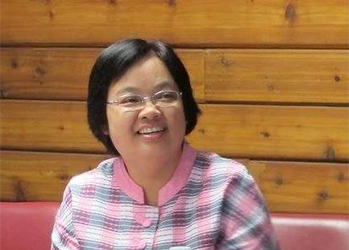 | น.ส. | จันทรา | เทพอวยพร | บรรณารักษ์ (ชำนาญการพิเศษ) | หัวหน้าห้องสมุดวิทยาเขตราชวิถี | หอสมุดและคลังความรู้มหาวิทยาลัยมหิดล | สำนักงานเครือข่ายบริการห้องสมุด | 51 ปี 1 เดือน
9 |  | นาย | สิทธา | ครุฑแสง | เจ้าหน้าที่บริหารงานทั่วไป | หัวหน้างานปฏิบัติการและสิ่งแวดล้อม | วิทยาลัยนานาชาติ | งานปฏิบัติการและสิ่งแวดล้อม/ฝ่ายบริหารและสนับสนุนวิชาการ | 51 ปี 5 เดือน
10 | 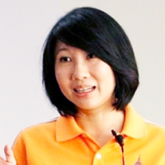 | ผศ.ดร. | พัลลภา | ปีติสันต์ | ผู้ช่วยศาสตราจารย์ | - | วิทยาลัยการจัดการ | - | 44 ปี
11 | 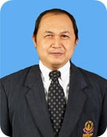 | อ.ดร. | วีระแมน | นิยมพล | อาจารย์ | หัวหน้าภาควิชาฟื้นฟูสมรรถภาพคนพิการ | วิทยาลัยราชสุดา | ภาควิชาฟื้นฟูสมรรถภาพคนพิการ | 53 ปี 6เดือน
12 | 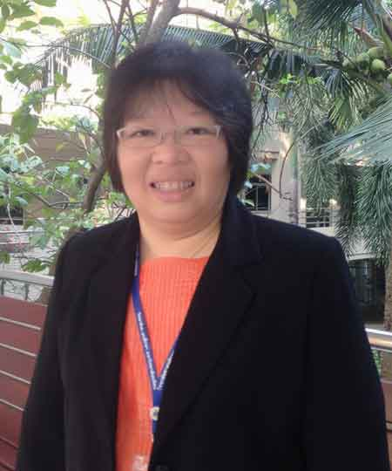 | น.ส. | อรณี | เพ็งดิษฐ์ | เจ้าหน้าที่บริหารงานทั่วไป | หัวหน้างานบริหารทั่วไป | วิทยาลัยศาสนศึกษา | งานบริหารงานทั่วไป | 47 ปี 6 เดือน
13 | 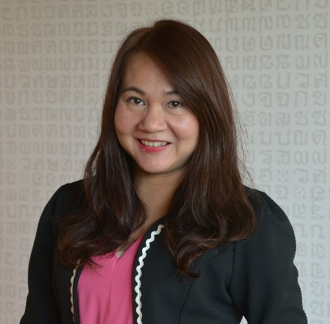 | ผศ.ดร. | พจนา | หันจางสิทธิ์ | ผู้ช่วยศาสตราจารย์ | รองผู้อำนวยการฝ่ายวิชาการ | สถาบันวิจัยประชากรและสังคม | - | 44 ปี 2 เดือน
14 | 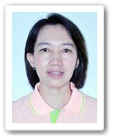 | ดร. | นุชนาฎ | รักษี | นักวิจัย | รองผู้อำนวยการฝ่ายวิจัย | สถาบันแห่งชาติเพื่อพัฒนาเด็กและครอบครัว | ศูนย์วิจัยวิชาการด้านพัฒนาการมนุษย์ | 47 ปี 5 เดือน
15 |  | ผศ.ดร. | นริศร | กิติยานันท์ | ผู้ช่วยศาสตราจารย์ | รองผู้อำนวยการฝ่ายคลัง พัสดุ และรายได้ | สถาบันชีววิทยาศาสตร์โมเลกุล | กลุ่มวิจัยเซลล์ต้นกำเนิด | 38 ปี 8 เดือน
*16 |  | น.ส. | จิราพร | ธารแผ้ว | นักวิชาการโสตทัศนศึกษา | หัวหน้างานเทคโนโลยีสารสนเทศ | สถาบันนวัตกรรมการเรียนรู้ | งานเทคโนโลยีสารสนเทศ | 42 ปี 3 เดือน
17 | 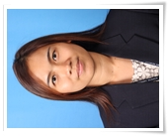 | อ.ดร.สพ.ญ. | ขวัญวลัย | มากล้น | อาจารย์ | รองคณบดีฝ่ายพัฒนาการศึกษาและวิชาการ | คณะสัตวแพทยศาสตร์ | เวชศาสตร์คลินิกและการสาธารณสุข | 35 ปี 10 เดือน
18 | 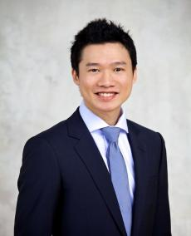 | อ.ดร. | ก่อพร | พันธุ์ยิ้ม | อาจารย์ | รองคณบดีฝ่ายการจัดการด้วยวิศวกรรมดิจิตอล | คณะวิศวกรรมศาสตร์ | ภาควิชาวิศวกรรมไฟฟ้า | 39 ปี 1 เดือน
19 | 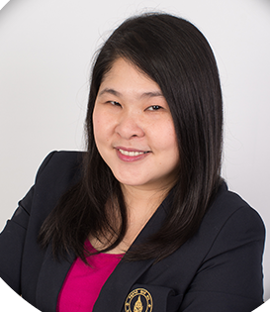 | ผศ.ดร. | สุภาภรณ์ | เกียรติสิน | ผู้ช่วยศาสตราจารย์ | รักษาการแทนหัวหน้ากลุ่มสาขาวิชาเทคโนโลยีการจัดการระบบสารสนเทศ | คณะวิศวกรรมศาสตร์ | กลุ่มสาขาวิชาเทคโนโลยีการจัดการระบบสารสนเทศ | 43 ปี
20 |  | ผศ.ดร. | พรทิพย์ | แก่งอินทร์ | ผู้ช่วยศาสตราจารย์ | ผู้ช่วยคณบดีคณะวิศวกรรมศาสตร์ | คณะวิศวกรรมศาสตร์ | ภาควิชาวิศวกรรมเครื่องกล | 32 ปี 1 เดือน
*21 | 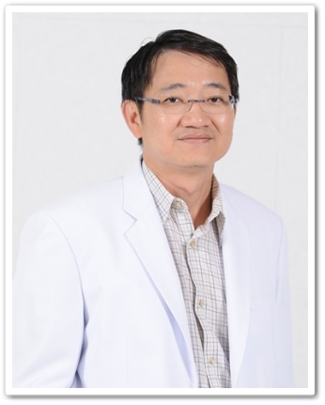 | ผศ.นพ. | สมเกียรติ | อรุณพฤกษากุล | ผู้ช่วยศาสตราจารย์ | รองหัวหน้าภาควิชาวิสัญญีวิทยา/ผู้ช่วยคณบดีฝ่ายนโยบายและแผน | คณะแพทยศาสตร์ศิริราชพยาบาล | ภาควิชาวิสัญญีวิทยา | 49 ปี 8 เดือน
22 |  | อ.ดร. | เพชร | สัจจชลพันธ์ | อาจารย์ | ผู้ช่วยคณบดีฝ่ายบริหาร | คณะเทคโนโลยีสารสนเทศและการสื่อสาร | กลุ่มวิชาวิทยาการคอมพิวเตอร์ | 32 ปี 1 เดือน
23 |  | ดร.ภก. | วิชิต | โนสูงเนิน | อาจารย์ | รองคณบดีฝ่ายการศึกษา | คณะเภสัชศาสตร์ | เภสัชกรรม | 47 ปี 6 เดือน
24 | 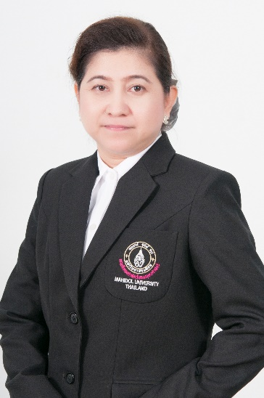 | อ.ดร. | สุภาภรณ์ | สงค์ประชา | อาจารย์ | รองคณบดีฝ่ายการศึกษาและนวัตนกรรมการเรียนรู้ | คณะสังคมศาสตร์และมนุษยศาสตร์ | สังคมศาสตร์ | 46 ปี 8 เดือน
25 | 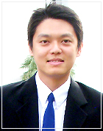 | ผศ.ดร. | องอาจ | มหิทธิกร | ผู้ช่วยศาสตราจารย์ | หัวหน้าภาควิชาพยาธิโปรโตซัว | คณะเวชศาสตร์เขตร้อน | ภาควิชาพยาธิโปรโตซัว | 36 ปี 1 เดือน
26 |  | ผศ.ดร. | อุษา | บุญยืน | ผู้ช่วยศาสตราจารย์ | ผู้ช่วยคณบดีฝ่ายวิเทศสัมพันธ์ | คณะเวชศาสตร์เขตร้อน | ภาควิชาชีวโมเลกุลและพันธุศาสตร์โรคเขตร้อน | 37 ปี 11 เดือน
27 | 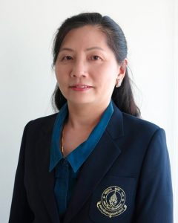 | ผศ.ทพญ. | ยุวดี | อัศวนันท์ | ผู้ช่วยศาสตราจารย์ | ผู้ช่วยคณบดี | คณะทันตแพทยศาสตร์ | ภาควิชาทันตกรรมเด็ก | 51 ปี
28 | 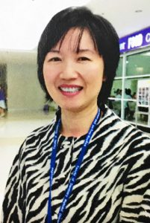 | รศ.ดร.ทพญ. | สุภาณี | รัศมีมาสเมือง | รองศาสตราจารย์ | หัวหน้าภาควิชาเวชศาสตร์ช่องปากและปริทันตวิทยา | คณะทันตแพทยศาสตร์ | ภาควิชาเวชศาสตร์ช่องปากและปริทันตวิทยา | 51 ปี 4 เดือน
29 | 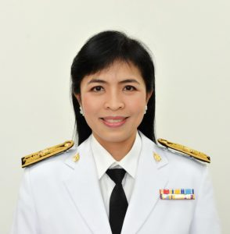 | อ.ทพญ. | รชยา | จินตวลากร | อาจารย์ | หัวหน้าภาควิชาทันตกรรมจัดฟัน | คณะทันตแพทยศาสตร์ | ภาควิชาทันตกรรมจัดฟัน | 44 ปี 6 เดือน
30 |  | ผศ.ดร. | ประสิทธิ์ | สุวรรณเลิศ | ผู้ช่วยศาสตราจารย์ | หัวหน้าภาควิชาพยาธิชีววิทยา | คณะวิทยาศาสตร์ | ภาควิชาพยาธิชีววิทยา | 38 ปี 6 เดือน
31 | 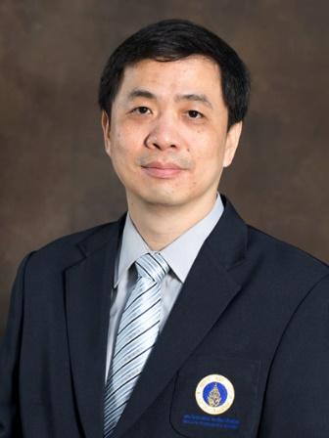 | รศ.ดร. | วิฑูร | แสงศิริสุวรรณ | รองศาสตราจารย์ | หัวหน้าภาควิชาสรีรวิทยา | คณะวิทยาศาสตร์ | ภาควิชาสรีรวิทยา | 46 ปี 7 เดือน
32 |  | ผศ.ดร. | เติมศักดิ์ | ศรีคิรินทร์ | ผู้ช่วยศาสตราจารย์ | - | คณะวิทยาศาสตร์ | ภาควิชาฟิสิกส์ | 49 ปี 1 เดือน
33 | 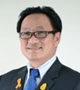 | รศ. | สยาม | อรุณศรีมรกต | รองศาสตราจารย์ | รองคณบดีฝ่ายมาตรฐานคุณภาพสิ่งแวดล้อม และวิเทศสัมพันธ์ | คณะสิ่งแวดล้อมและทรัพยากรศาสตร์ | - | 51 ปี 6 เดือน
34 | 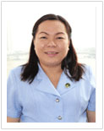 | ผศ.ดร. | กีรดา | ไกรนุวัตร | ผู้ช่วยศาสตราจารย์ | หัวหน้าภาควิชาการพยาบาลสาธารณสุขศาสตร์ | คณะพยาบาลศาสตร์ | ภาควิชาการพยาบาลสาธารณสุขศาสตร์ | 53 ปี
35 | 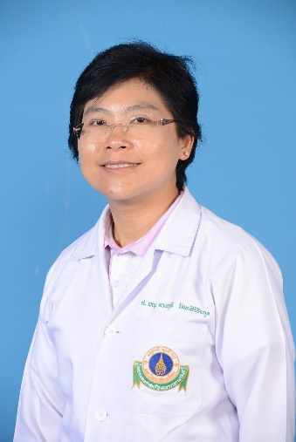 | ศ.พญ. | ดวงฤดี | วัฒนศิริชัยกุล | ศาสตราจารย์ | รองคณบดีฝ่ายการศึกษาหลังปริญญา | คณะแพทยศาสตร์โรงพยาบาลรามาธิบดี | ภาควิชากุมารเวชศาสตร์ | 54 ปี 2 เดือน
36 | 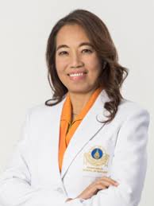 | ผศ.ดร. | ทิพวัลย์ | ดารามาศ | ผู้ช่วยศาสตราจารย์ | ผู้ช่วยผู้อำนวยการโรงเรียนพยาบาลรามาธิบดีด้านบริการวิชาการและบริการรักษาพยาบาล | คณะแพทยศาสตร์โรงพยาบาลรามาธิบดี | โรงเรียนพยาบาลรามาธิบดี | 55 ปี 9 เดือน
37 | 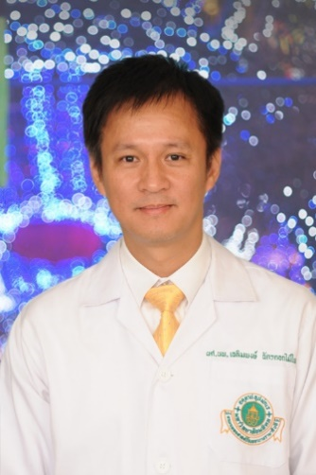 | ผศ.นพ. | เฉลิมพงษ์ | ฉัตรดอกไม้ไพร | ผู้ช่วยศาสตราจารย์ | หัวหน้าสาขาวิชาศัลยศาสตร์ตกแต่งภาควิชาศัลยศาสตร์/ประธานสภาคณาจารย์ | คณะแพทยศาสตร์โรงพยาบาลรามาธิบดี | สาขาวิชาศัลยศาสตร์ | 50 ปี 10 เดือน
38 | 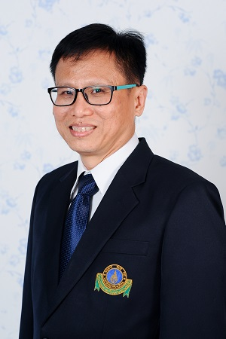 | ผศ.นพ. | กิติกุล | ลีละวงศ์ | ผู้ช่วยศาสตราจารย์ | - | คณะแพทยศาสตร์โรงพยาบาลรามาธิบดี | ภาควิชาจักษุวิทยา | 54 ปี
เจ้าหน้าที่โครงการฯ
39 |  | น.ส. | กันยารัตน์ | ธนะสันต์ | นักทรัพยากรบุคคล |  | สำนักงานอธิการบดี | กองทรัพยากรบุคคล | 31 ปี 1 เดือน
40 |  | น.ส. | ฟ้าใส | ทองอยู่ | นักทรัพยากรบุคคล |  | สำนักงานอธิการบดี | กองทรัพยากรบุคคล | 23 ปี 6 เดือน
หมายเหตุ: 2 ท่าน (ตัวหนังสือสีเขียว) ไม่รวมเดินทางไปปางมะหัน
โดยเดินทางกลับกทม. วันพุธที่ 22 พ.ย. 60 สายการบินนกแอร์ เที่ยวบิน DD8723 (18.25 - 19.40 น.)

แผนที่ปางมะหัน
